システム構成
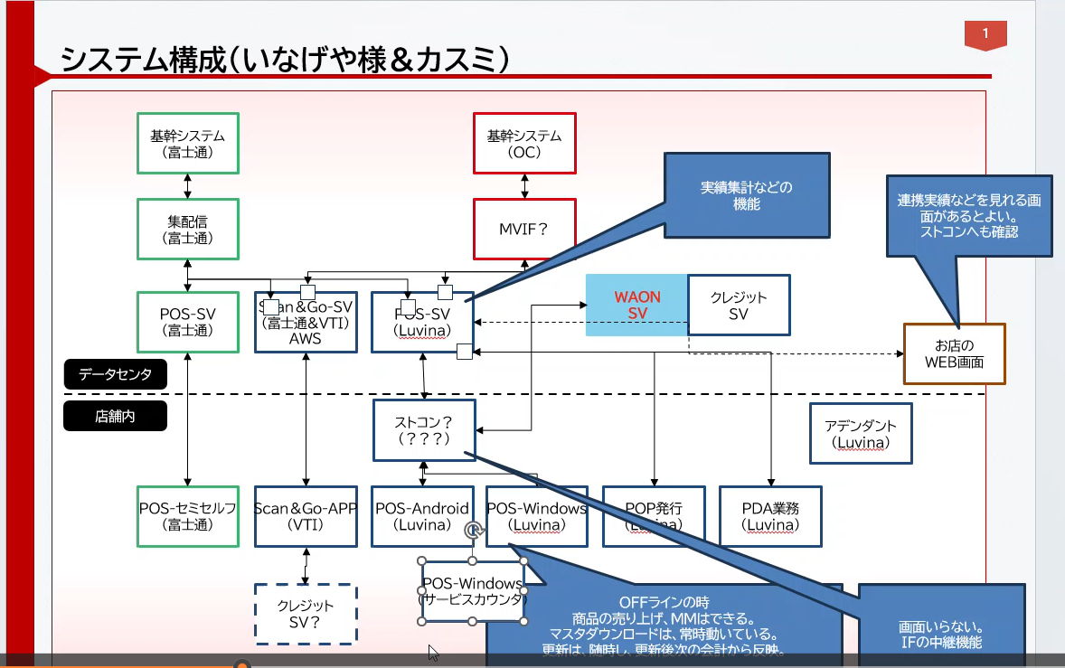

POSサーバ
No | 機能名 | 説明 | QA | SD提案
1 | ファイル送信・受信 | ・POSサーバーは基幹システム、Scan&Goシステム、クレジットカード決済会社のシステムなどからファイルを受信する。 ・現在の手法：FTP、HULFTなど→他の手法にも対応できるように準備しておく | 1. どんなファイルを受信するか？ 2. 3. | 基幹システムはFPT/SFTP経由でファイルをPOSサーバーに送信する (AWSのSFTP機能を使用してS3に直接プッシュする) Pos サーバーはS3上に署名付きURLを作成し、クライアントにプッシュする。

2 | ファイル保存 | ファイルを最大3か月保存する仕様があったが、その仕様が変わる可能がある 場合によって、保存時間が変わる可能（数年ほど） |  | S3 Standardで保存し、3か月後にS3Glacierに切り替えてコストを節約する

3 | 取得したデータをDBにインポートする機能 | Webサーバでデータの更新、新規、修正、削除できるようにする POSサーバの負荷配分 |  | この機能は、少量をインポートする場合はLambda関数で使用し、大量の場合はECSバッチを使用する EC2 Sportを使用することも検討可能

4 | Webサーバー上の日本語で検索（例：ジャーナルの検索など） | PDF・CSV出力機能（クライエント側でそのファイルをダウンロード） | Tên chức năng thì giống hiểu là liên quan tới search tại chức năng số 13 | WS Opensearchにプッシュして全文検索を使用する

5 | DBのリアルタイムバックアップ | バックアップDBの準備 |  | AWSのリードレプリカを使用して負荷を分散するか、マルチマスターをさまざまなアベイラビリティーゾーンに分散してリアルタイム冗長性を実現する

6 | データ統計機能 | 速報・日報・月報・四半期報・年報 | 1. | 統計とレポートの作成にAWSのQuickSignとAthenaを使用する

7 | カード連携機能 | ～分/回 | 2. | データの形式は？ 単なるテキスト/json の場合は、Message Quereを使用する。リアルタイムの場合は、Websocketの使用を検討

8 | ログ・Video保存機能 |  | Cái này sao lại là video nhỉ? Có khác gì đặc biệt với chức năng số 2 không? | S3 Glacier に安価で保存する

9 | POSサーバーはUSMHネットワークに接続する。 | （AWS direct connectは？） |  | Direct Connect またはVPNを使用する場合は、両方とも問題ありません

10 | メンテナンスにVPNを使用する | AWSの中でリモートデスクトップを作成（複数の人を同時にリモート操作して欲しい） |  | Windowを利用しないほうが良い。もしどうしても利用したい場合、AWSのSSM機能を使用すればよい。ただし、最大人数は 2 人だけです。3 人以上が同時にリモートの場合は、非常に高価なUserCALライセンスを購入する必要。

11 | 異常時の警告機能 | データ連携、特売設定などの時にトラブルが発生したらどうしますか？ トラブル時の体制 |  | Application MonitoringとCloudwatch Arlam

12 | データ更新機能 | プログラムアップデートは３分以内で欲しい | Đang hiểu là có thể deploy, đẩy bản update source code trong 3p | アプリでOTA機能が必要

13 | 全文検索機能、あいまい検索機能 |  |  | OpenSearch仕様

非機能要件
 | ・現在、このシステムを使用する店舗は500以上あると想像 ・このシステムの設定はPOSレジ(約16,000台のマシン) に影響する。 →将来には店舗数は増えることも想像 上記の情報を踏まえて、現在点のリクエストは以下のように想像する。 ・システムの最大ユーザ数：1,500 ・同時利用ユーザー数：3 * 500 = 1,500人 ・件数レコードについて、 １レジに当たり、一日300の取引があると想像 →16.000レジ台の場合、一日あたり~~4,800,000レシートがある →いヶ月分は ~144,000,000になると想像

+ Với các yêu cầu phi chức năng trên SD phân tích như sau :
 | ・ユーザーが同時に使用する時間：06~09時、17～20時
 | ・1日あたりの平均使用時間：09～16時、20～23時
 | ・めったに使用時間：23時以降
サーバーレスアーキテクチャを使用すればよい。サーバーレスでは、ユーザー数が突然増加すると、AWS システムが自動的にリソースを増やし、ユーザーが少ない場合はリソースを減らす。
＋レシートの保存については、日本の法律では3か月、取引履歴は1年間保存することが記憶している。
レシートはS3 infrequent accessにオブジェクトファイル (pdf、png、jpg...) として保存される。トランザクション履歴はDynamoDB に保存され、s3 に保存されているレシートのObjectIDへ参照する。
3か月ごとにデータを1回ローテーションする →トランザクション履歴とレシートをS3 GlacierまたはS3 Glacier DeepArchive（激安価格）に保存すれば、数十億件のレシートを保存することは問題ありません。

